新規登録
外部設計書 |  |  |  |  | チーム名 |  | 未完畑
 |  |  |  |  | 画面名 |  | 新規登録 |  |  |  | 作成者 | 浅田 梨々香 |  |  | 更新者
 |  |  |  |  | システム名 |  | ぶリログ |  |  |  | 作成日 | 2025-06-10 |  |  | 更新日
 |  |  |  |  | 備考

 | 画面設計
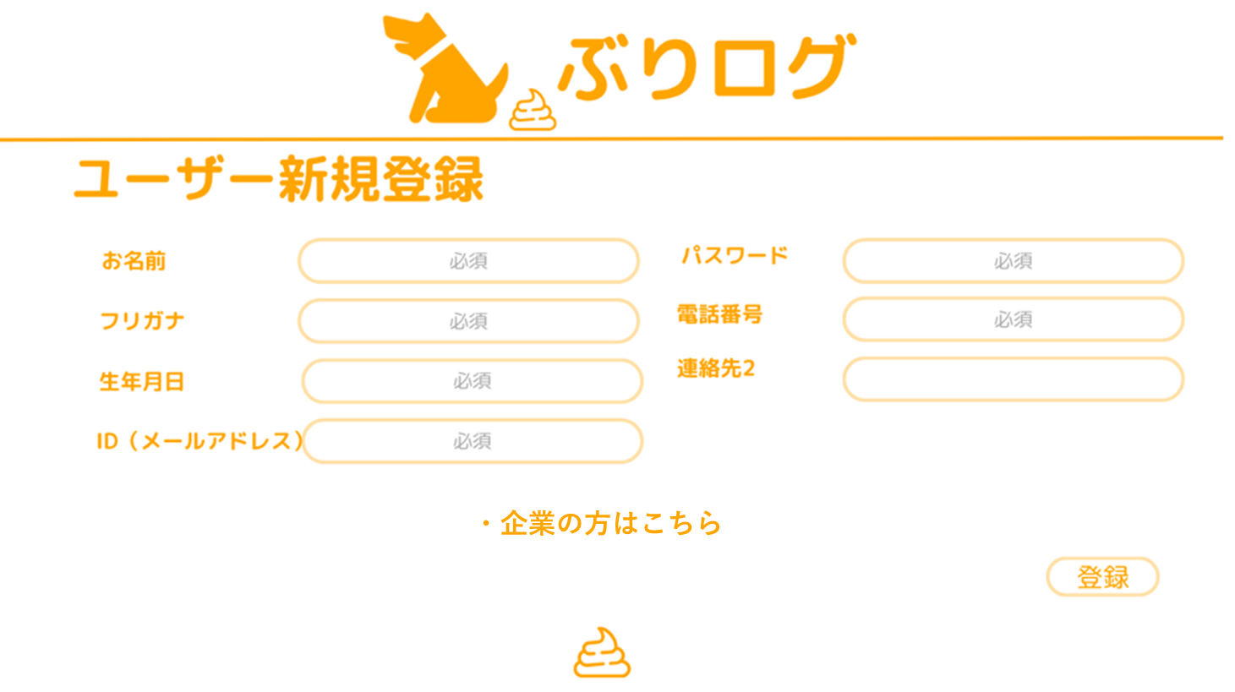

 | 機能設計
 |  | ページロード時
 |  | ページロード時の処理はなし。
 |  | 新規登録用jspを表示する。

 |  | 登録ボタン押下時
 |  | 全ての項目の入力内容をUSER_TABLEに格納
 |  | 連絡先2以外の項目はNotNull条件があるため、空欄の場合エラーメッセージを出す。
 |  |  | 「※入力されていない項目があります」
 |  | 登録に失敗した場合、入力項目を保持する。
 |  | カスタムアラートで「この内容で登録しますか？」と出す

 |  | NotNull項目に.trimを指定（入力された空白を消す

 | 項目定義書

 | No |  | 物理名 | 論理名 |  | HTML |  | データ型(Java) | min | max | DBテーブル |  | DBカラム | 備考
 |  | 1
 |  | 2
 |  | 3
 |  | 4
 |  | 5
 |  | 6
 |  | 7
 |  | 8
 |  | 9
 |  | 10
 |  | 11
 |  | 12
 |  | 13
 |  | 14
 |  | 15
 |  | 16
 |  | 17
 |  | 18
 |  | 19
 |  | 20
 |  | 21
 |  | 22
 |  | 23
 |  | 24
 |  | 25
 |  | 26
 |  | 27
 |  | 28
 |  | 29
 |  | 30

企業新規登録
外部設計書 |  |  |  |  | チーム名 |  | 未完畑
 |  |  |  |  | 画面名 |  | 新規登録 |  |  |  | 作成者 | 浅田 梨々香 |  |  | 更新者
 |  |  |  |  | システム名 |  | ぶリログ |  |  |  | 作成日 | 2025-06-10 |  |  | 更新日
 |  |  |  |  | 備考

 | 画面設計

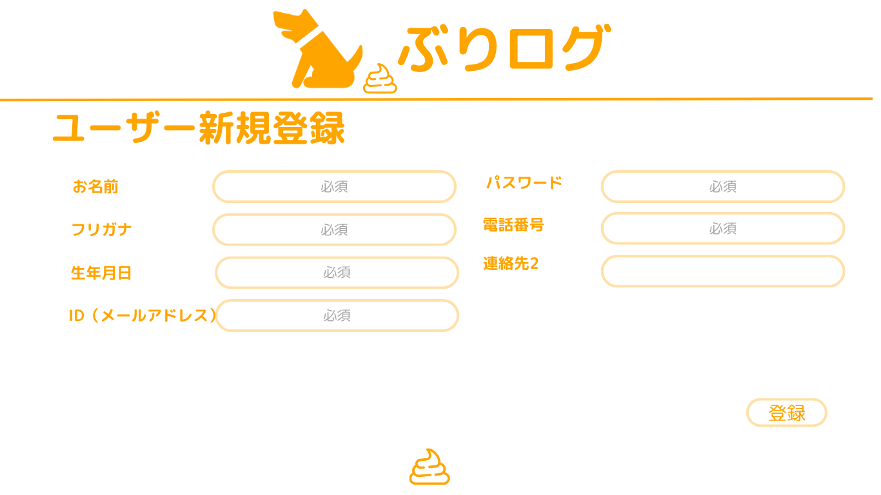

企業名
トレーナーの方はこちら

住所

 | 機能設計
 |  | ページロード時
 |  | ページロード時の処理はなし。
 |  | 新規登録用jspを表示する。

 |  | 登録ボタン押下時
 |  | 全ての項目の入力内容をUSER_TABLEに格納
 |  | 連絡先2以外の項目はNotNull条件があるため、空欄の場合エラーメッセージを出す。
 |  |  | 「※入力されていない項目があります」
 |  | 登録に失敗した場合、入力項目を保持する。
 |  | カスタムアラートで「この内容で登録しますか？」と出す

 |  | NotNull項目に.trimを指定（入力された空白を消す

 | 項目定義書

 | No |  | 物理名 | 論理名 |  | HTML |  | データ型(Java) | min | max | DBテーブル |  | DBカラム | 備考
 |  | 1
 |  | 2
 |  | 3
 |  | 4
 |  | 5
 |  | 6
 |  | 7
 |  | 8
 |  | 9
 |  | 10
 |  | 11
 |  | 12
 |  | 13
 |  | 14
 |  | 15
 |  | 16
 |  | 17
 |  | 18
 |  | 19
 |  | 20
 |  | 21
 |  | 22
 |  | 23
 |  | 24
 |  | 25
 |  | 26
 |  | 27
 |  | 28
 |  | 29
 |  | 30

ログイン
外部設計書 |  |  |  |  |  | チーム名 |  | たったひとり
 |  |  |  |  |  | 画面名 |  | ログイン |  |  |  | 作成者 | 冨原 祐 |  |  | 更新者
 |  |  |  |  |  | システム名 |  | シンプル名刺管理 |  |  |  | 作成日 | 2025-06-01 |  |  | 更新日
 |  |  |  |  |  | 備考

 | 画面設計
 |  | ※サンプルでは画像を貼っていますが、Excelの機能で図形を貼り付けても構いません。

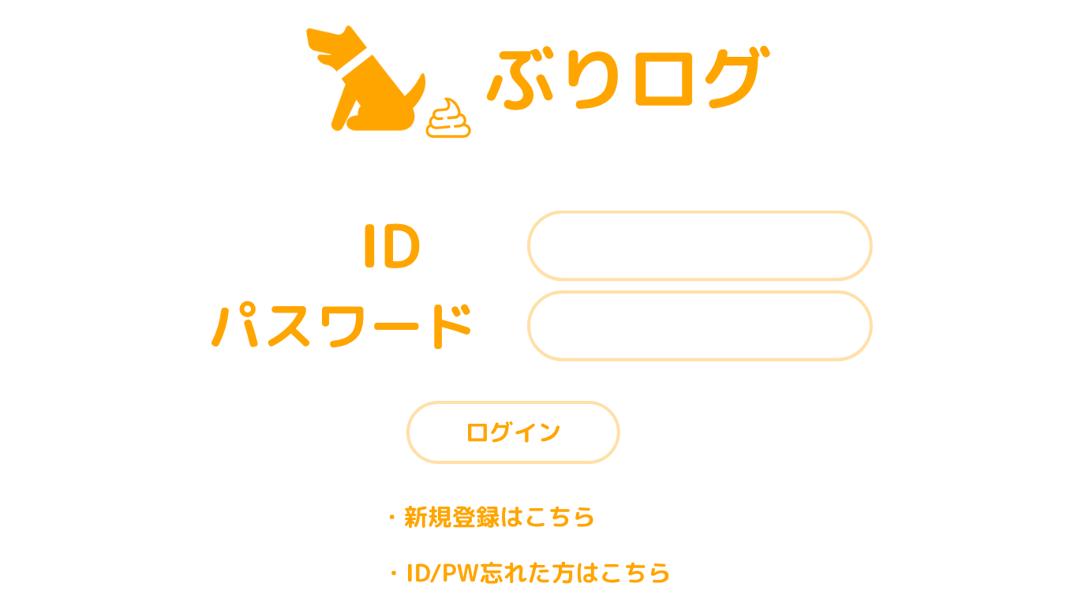

（※ログインIDまたはパスワードが違います）

 | 機能設計
 |  | ページロード

 |  |  | 本画面ではページロード時の処理は無し。
 |  |  | ログイン画面用jspを表示する。

 |  | ③ログインボタン押下時

 |  |  | ボタン押下時、以下のエラーチェックを行う。
 |  |  | 1.ログインIDが入力されていない。
 |  |  |  | 「ログインIDを入力してください。」エラーを表示する。
 |  |  | 2.パスワードが入力されていない。
 |  |  |  | 「パスワードを入力してください。」エラーを表示する。

 |  |  | 上記エラーが無い場合、以下のパスワードチェックを行う。
 |  |  | ログインIDとパスワードを用いてusersテーブルを検索し、1件ヒットするかどうかをチェックする。

 |  |  | 情報をセッションスコープ保持して
 |  |  | 上記チェックにて、1件ヒットした場合は「ホーム」画面に遷移する。
 |  |  | 1件ヒットでない場合、本画面のメッセージエリアに「ログインIDまたはパスワードに誤りがあります」と表示する。

 |  |  | ログインに失敗した場合、IDのみ保持される。

 |  |  | 新規登録はこちらを押下時
 |  |  | 新規登録のページに遷移

 |  |  | ID/PW忘れを押下時

 | 項目定義書

 | No |  | 物理名 |  | 論理名 |  | HTML |  | データ型(Java) | min | max | DBテーブル |  | DBカラム | 備考
 |  | 1 | loginId |  | ログインID |  | text |  | String |  |  | USER_TABLE |  | nameId
 |  | 2 | password |  | パスワード |  | text |  | String |  |  | USER_TABLE |  | pw
 |  | 3 | loginButton |  | ログインボタン |  | submit
 |  | 4 | message |  | メッセージエリア |  | div |  | String |  |  |  |  |  | 初期表示時は非表示。
 |  | 5 | newRegist |  | 新規登録 |  | link
 |  | 6 | forgotIdpw |  | ID/PW忘れ |  | link
 |  | 7
 |  | 8
 |  | 9
 |  | 10
 |  | 11
 |  | 12
 |  | 13
 |  | 14
 |  | 15
 |  | 16
 |  | 17
 |  | 18
 |  | 19
 |  | 20
 |  | 21
 |  | 22
 |  | 23
 |  | 24
 |  | 25
 |  | 26
 |  | 27
 |  | 28
 |  | 29
 |  | 30

共通
外部設計書 |  |  |  |  |  |  | チーム名 |  | たったひとり
 |  |  |  |  |  |  | 画面名 |  | 共通部分 |  |  |  | 作成者 | 冨原 祐 |  |  | 更新者
 |  |  |  |  |  |  | システム名 |  |  |  |  |  | 作成日 | 2025-06-01 |  |  | 更新日
 |  |  |  |  |  |  | 備考

 | 画面設計
 |  | ※サンプルでは画像を貼っていますが、Excelの機能で図形を貼り付けても構いません。
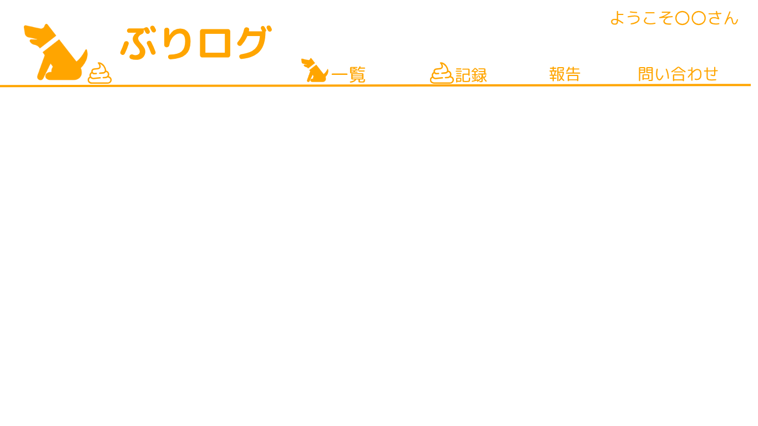

 | 機能設計
 |  | ページロード時
 |  | ログイン時にセッションスコープ保持している飼い主IDからUSER_TABLEの名前を取得する

 |  | 戻るボタンを押したら前のページに戻る

 |  | わんこ一覧 |  |  | 押下時、企業側がログインしてたら全ワンコの一覧に飛ぶ。ユーザーがログインしていたらユーザーのワンコ一覧に飛ぶ。
 |  | うんち記録一覧 |  |  | 同上
 |  | 報告一覧 |  |  | 同上
 |  | 問い合わせ |  |  | 押下時、企業側がログインしていたら問い合わせ一覧に飛ぶ。ユーザーがログインしていたらチャット画面に飛ぶ。
 |  | ボタンでログアウト |  |  | 押下時、Sessionスコープ内のパスワードデータだけを消しIDは保持した状態で、ログイン画面に遷移する。
 |  | ぶりログ押下時ホームに戻る

 |  | 登録 |  | カスタムアラートで「登録してよろしいですか」と表示
 |  | 更新 |  | カスタムアラートで「更新してよろしいですか」と表示
 |  | 削除 |  | カスタムアラートで「削除してよろしいですか」と表示
 |  | ログアウト |  | カスタムアラートで「ログアウトしてよろしいですか」と表示

 | 項目定義書

 | No |  | 物理名 |  |  | 論理名 |  | HTML |  | データ型(Java) | min | max | DBテーブル |  | DBカラム | 備考
 |  | 1 | dogList |  |  | わんこ一覧 |  | link
 |  | 2 | poopRecordList |  |  | うんち記録一覧 |  | link
 |  | 3 | reportList |  |  | 報告一覧 |  | link
 |  | 4 | contactList |  |  | お問い合わせ |  | link
 |  | 5 | logout |  |  | ログアウトボタン |  | submit
 |  | 6 | userName |  |  | ログインユーザー |  | div |  | String |  |  | USER_TABLE |  | name
 |  | 7 | logo |  |  | タイトルロゴ |  | submit |  |  |  |  |  |  |  | 押下時ホーム画面に遷移
 |  | 8 | return |  |  | 戻る |  | submit
 |  | 9
 |  | 10
 |  | 11
 |  | 12
 |  | 13
 |  | 14
 |  | 15
 |  | 16
 |  | 17
 |  | 18
 |  | 19
 |  | 20
 |  | 21
 |  | 22
 |  | 23
 |  | 24
 |  | 25
 |  | 26
 |  | 27
 |  | 28
 |  | 29
 |  | 30

ホーム画面企業用
外部設計書 |  |  |  |  | チーム名 |  | たったひとり
 |  |  |  |  | 画面名 |  | ホーム画面 |  |  |  | 作成者 | 河内山颯太 |  |  |  | 更新者
 |  |  |  |  | システム名 |  | ぶりログ |  |  |  | 作成日 | 2025-06-10 |  |  |  | 更新日
 |  |  |  |  | 備考

 | 画面設計

 |  |  |  |  |  |  |  |  |  |  |  |  |  | スマホ表示

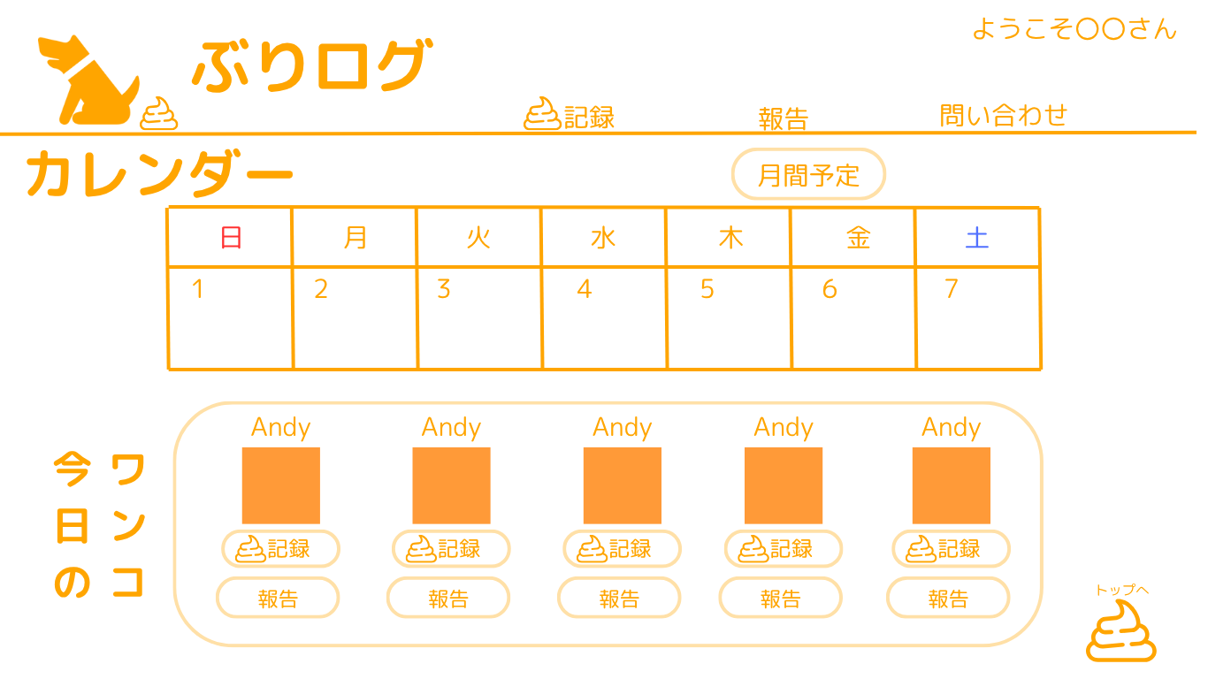

 |  |  |  |  |  |  |  |  |  |  |  |  |  |  |  |  | 今日の日付に入っているわんこIDからワンコテーブルのワンコの名前と写真を持ってくる

 | 機能設計
 |  | 今日の日付に入っているわんこIDからワンコテーブルのワンコの名前と写真を持ってくる
 |  | ページロード時 カレンダーはCALENDAR_TABLEから一週間分の情報をもってくる
 |  | ヘッダーのウンチ記録を押下したらウンチ一覧に飛ぶ
 |  | ヘッダーの報告を押下したら報告一覧に飛ぶ
 |  | 問い合わせも同様
 |  | カレンダーを表示し日時を選択することで、予定の更新・編集が出来るページに飛ぶ
 |  | カレンダーは初期状態では一週間の日付が表示されているが、月間予定を押下することで１か月の日付を表示する。
 |  | 今日のワンコをカレンダーと連動して表示し、記録報告が出来る
 |  | 今日のワンコからワンコを選択して記録を押下するとウンチ登録の画面に遷移する。
 |  | 今日のワンコからワンコを選択して報告を押下すると報告登録の画面に遷移する。

 | 項目定義書

 | No |  | 物理名 | 論理名 |  | HTML |  | データ型(Java) | min | max | DBテーブル |  | DBカラム |  | 備考
 |  | 1 | poopList | うんち記録 |  | submit
 |  | 2 | report | 報告 |  | submit
 |  | 3 | calendar | カレンダー |  | submit
 |  | 4 | schedule | 月間予定 |  | submit
 |  | 5 | top | トップへ戻る |  | submit
 |  | 5.1
 |  | 5.2
 |  | 5.3
 |  | 5.4
 |  | 5.5
 |  | 5.6
 |  | 5.7
 |  | 6
 |  | 7

ホーム画面ユーザー用
外部設計書 |  |  |  |  | チーム名 |  | たったひとり
 |  |  |  |  | 画面名 |  | ホーム画面ユーザー用 |  |  |  | 作成者 | 河内山颯太 |  |  |  | 更新者
 |  |  |  |  | システム名 |  | ぶりログ |  |  |  | 作成日 | 2025-06-10 |  |  |  | 更新日
 |  |  |  |  | 備考

 | 画面設計
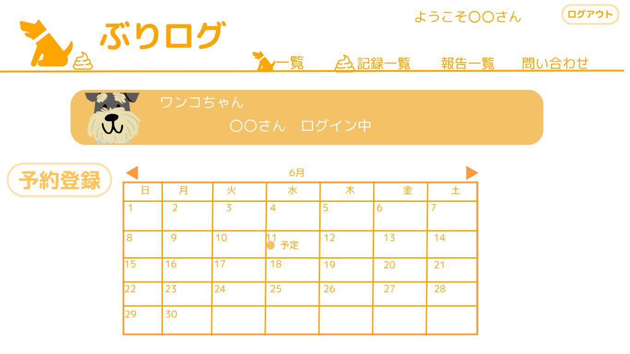
 |  |  |  |  |  |  |  |  |  |  |  |  |  | スマホ表示

 | 機能設計
 |  |  | ページロード時
 |  |  | WANKO_TABLEをJOINしてワンコの名前と飼い主の名前を持ってくる
 |  |  | カレンダーはCALENDAR_TABLEから一か月分の情報を持ってくる（ログインしているユーザーのもののみ）

 |  |  | 月の前後を押下することで前後の月に遷移する
 |  |  | 予約登録ボタンを押下したら予約の希望を入力するフォームに遷移する
 |  |  | 予約登録が確定されたら、カレンダーに予約の予定が表示される

 | 項目定義書

 | No |  | 物理名 | 論理名 |  | HTML |  | データ型(Java) | min | max | DBテーブル |  | DBカラム |  | 備考
 |  | 1 | keyword | 検索キーワード |  | input |  | String |  |  | users |  |  |  | name,company,addressと部分一致で比較。
 |  | 2 | search | 検索ボタン |  | button
 |  | 3 | addCard | 名刺新規追加ボタン |  | button
 |  | 4 | message | メッセージエリア |  | div |  | String |  |  |  |  |  |  | 初期表示時は非表示。
 |  | 5 | card | 名刺データ |  | div
 |  | 5.1 | company | 会社名 |  | div |  | String |  |  | cards |  | company
 |  | 5.2 | name | 氏名 |  | div |  | String |  |  | cards |  | name
 |  | 5.3 | phoneNumber | 電話番号 |  | div |  | String |  |  | cards |  | phone_number
 |  | 5.4 | mailAddress | Eメール |  | div |  | String |  |  | cards |  | mail_address
 |  | 5.5 | address | 住所 |  | div |  | String |  |  | cards |  | address
 |  | 5.6 | modCard | 名刺編集ボタン |  | button
 |  | 5.7 | delCard | 名刺削除ボタン |  | button
 |  | 6 | logout | ログアウトボタン |  | button
 |  | 7 | fetchCard | 読み込みボタン |  | button

ウンチ一覧
外部設計書 |  |  |  |  | チーム名 |  | 未冠畑
 |  |  |  |  | 画面名 |  | うんち一覧 |  |  |  | 作成者 | 下坂 愛梨紗 |  |  |  | 更新者
 |  |  |  |  | システム名 |  | ぶりログ |  |  |  | 作成日 | 2025-06-10 |  |  |  | 更新日
 |  |  |  |  | 備考

 | 画面設計
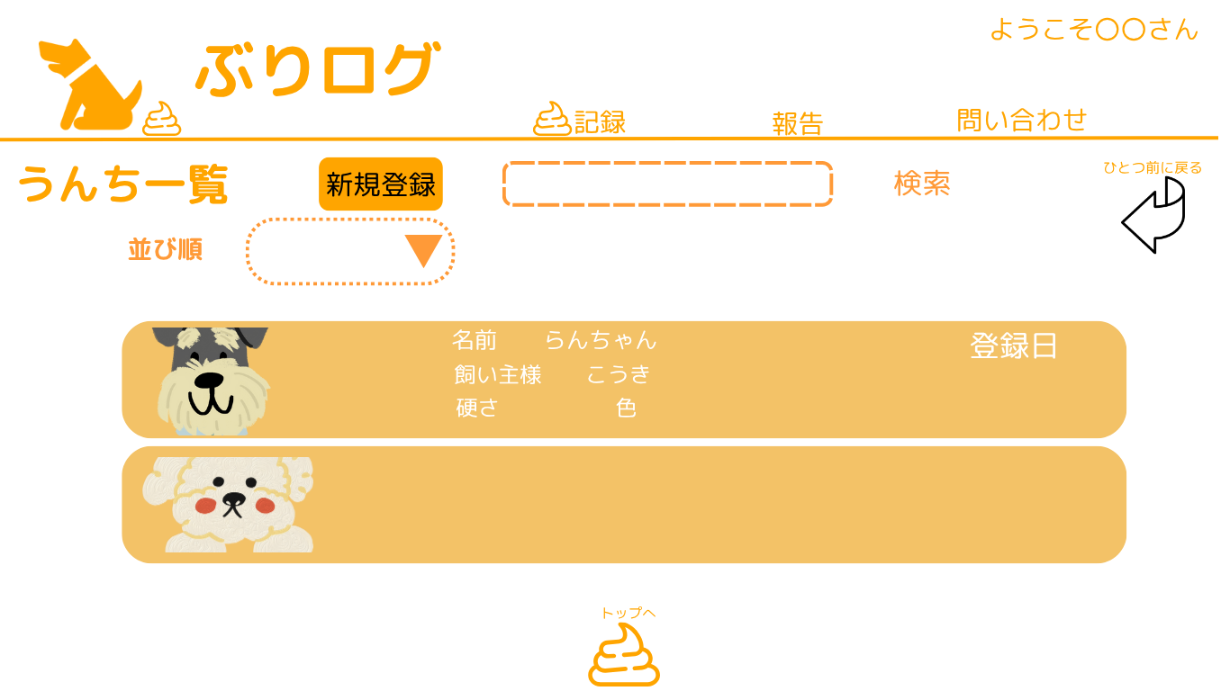
 |  |  |  |  |  |  |  |  |  |  |  |  |  | スマホ表示 |  |  | 並び順▼
 |  |  |  |  |  |  |  |  |  |  |  |  |  |  |  |  | 登録日 | 降順
 |  |  |  |  |  |  |  |  |  |  |  |  |  |  |  |  | 犬種 | 昇順
 |  |  |  |  |  |  |  |  |  |  |  |  |  |  |  |  | 預かり日 | 降順

 | 機能設計
 |  |  | ページロード時
 |  |  | POOP_TABLEとWANKO_TABLEをJOINして、
 |  |  | わんこの名前、飼い主名、（わんこの）写真、硬さ、色を持ってくる
 |  |  | リクエストスコープにPOOP_IDを持ってきて、ウンチ詳細にも持っていく

 |  |  | 新規登録ボタンを押下するとうんち登録画面に飛ぶ

 |  |  | 一覧表示されている各ワンコの枠内どこをクリックしても詳細に飛べる。

 |  |  | 並び順のプルダウンでは上から登録日(降順)、犬種(昇順)、預かり日(降順)、選んだ項目ごとに並び替えが出来る
 |  |  | 同じ名前の犬がいた際の並び順は初期状態と同じ

 |  |  | 一覧での表示項目は、名前、登録日、ウンチの色、硬さの4項目
 |  |  | 初期状態の並び順は登録の新しい順

 |  |  | 検索の適応される項目は、犬の名前、飼い主の名前、日付時間、複数項目含めて検索できる

 | 項目定義書
 |  |  | （※本ページの詳細は割愛。一覧検索を参考に作成していく）
 | No |  | 物理名 | 論理名 |  | HTML |  | データ型(Java) | min | max | DBテーブル |  | DBカラム |  | 備考
 |  | 1 |  | 検索キーワード
 |  | 2 |  | 検索ボタン

ウンチ登録
外部設計書 |  |  |  |  | チーム名 |  | 未冠畑
 |  |  |  |  | 画面名 |  | ログイン |  |  |  | 作成者 | 冨原 祐 |  |  |  | 更新者
 |  |  |  |  | システム名 |  | ぶりログ |  |  |  | 作成日 | 2025-06-01 |  |  |  | 更新日
 |  |  |  |  | 備考

 | 画面設計
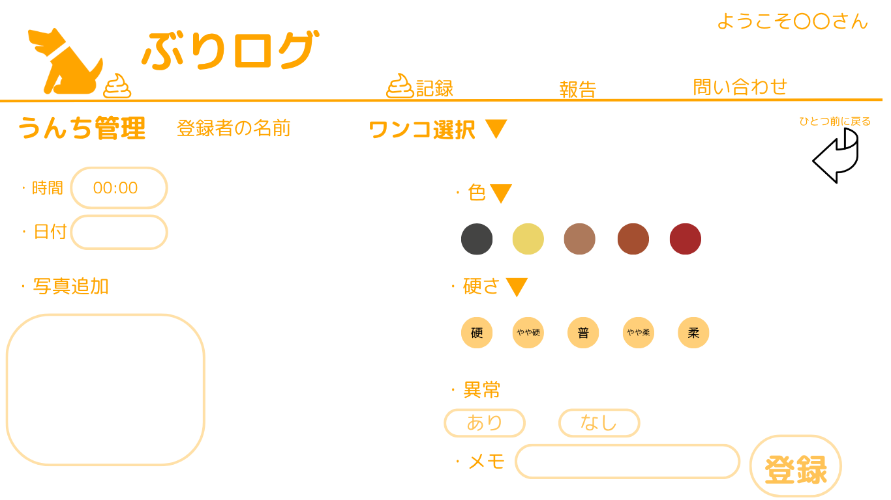
 |  |  |  |  |  |  |  |  |  |  |  |  |  | スマホ表示

 |  |  |  |  |  |  |  |  |  |  |  |  |  |  |  |  | ワンコ選択▼
 |  |  |  |  |  |  |  |  |  |  |  |  |  |  |  |  | Andy
 |  |  |  |  |  |  |  |  |  |  |  |  |  |  |  |  | こうき
 |  |  |  |  |  |  |  |  |  |  |  |  |  |  |  |  | ポチ

 | 機能設計
 |  |  | ページロード時
 |  |  | ウンチ記録一覧から遷移した場合 WANKO_TABLE からワンコの名前情報をもっている
 |  |  | ホーム画面の今日のワンコのウンチ登録から遷移した場合、リクエストスコープで選択したワンコの名前情報を持っている
 |  |  | セッションスコープのログイン情報も保持する
 |  |  | ウンチ登録のjspを表示する

 |  |  | 画面遷移後、登録する情報の項目が表示される。ワンコ選択のプルダウンを選択してデータベースに入っているワンコを登録できる。
 |  |  | 色、硬さ、異常はボタンで選択できる。時間は手入力で写真を追加して登録ボタンを押せば完了。
 |  |  | セッションスコープのユーザー情報から登録者の名前も登録される
 |  |  | 時間の入力があればその時間になり、なければ登録した時刻が登録される
 |  |  | 色、硬さ、異常の項目は必須項目
 |  |  | 写真のファイル形式はなんでも大丈夫
 |  |  | 登録ボタンを押下時、 POOP_TABLE に入力項目が登録される

 |  |  | NotNull項目
 |  |  | 日付
 |  |  | 色
 |  |  | 硬さ
 |  |  | 異常

 |  |  | エラー表示
 |  |  | NotNull項目に.trimを指定（入力された空白を消す）
 |  |  | NotNull項目が入力されていないとき「日付、色、肩さ、異常は必須入力項目です。」と表示

 | 項目定義書
 |  |  | （※本ページの詳細は割愛。一覧検索を参考に作成していく）
 | No |  | 物理名 | 論理名 |  | HTML |  | データ型(Java) | min | max | DBテーブル |  | DBカラム |  | 備考
 |  | 1

ウンチ詳細
外部設計書 |  |  |  |  | チーム名 |  | 未冠畑
 |  |  |  |  | 画面名 |  | うんち詳細 |  |  |  | 作成者 | 多田 憲音 |  |  |  | 更新者
 |  |  |  |  | システム名 |  | ぶりログ |  |  |  | 作成日 | 2025-06-10 |  |  |  | 更新日
 |  |  |  |  | 備考

 | 画面設計
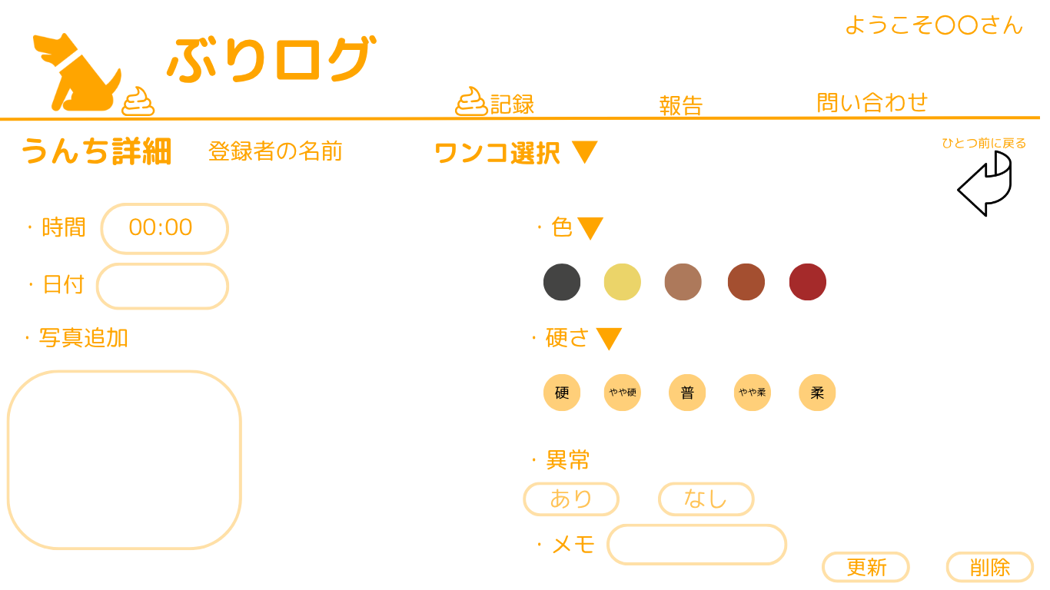
 |  |  |  |  |  |  |  |  |  |  |  |  |  | スマホ表示

 |  |  |  |  |  |  |  |  |  |  |  |  |  |  |  |  | ワンコ選択▼
 |  |  |  |  |  |  |  |  |  |  |  |  |  |  |  |  | Andy
 |  |  |  |  |  |  |  |  |  |  |  |  |  |  |  |  | こうき
 |  |  |  |  |  |  |  |  |  |  |  |  |  |  |  |  | ポチ

 | 機能設計
 |  |  | ページロード時
 |  |  | うんち一覧画面からうんち情報を見たいワンコを選択するとpoopIDからデータを持ってく
 |  |  | うんち詳細jspを表示する

 |  |  | ウンチ登録画面に登録ボタンがなく更新、削除が追加された。
 |  |  | このうんち別の犬のうんちだ。というときはワンコ選択でWANKO_TABLEからワンコの名前情報を持ってくる。

 |  |  | NotNull項目
 |  |  | 日付
 |  |  | 色
 |  |  | 硬さ
 |  |  | 異常

 |  |  | エラー表示
 |  |  | NotNull項目に.trimを指定（入力された空白を消す）
 |  |  | NotNull項目が入力されていないとき「日付、色、肩さ、異常は必須入力項目です。」と表示

 | 項目定義書
 |  |  | （※本ページの詳細は割愛。一覧検索を参考に作成していく）
 | No |  | 物理名 | 論理名 |  | HTML |  | データ型(Java) | min | max | DBテーブル |  | DBカラム |  | 備考
 |  | 1

報告一覧
外部設計書 |  |  |  |  | チーム名 |  | 未冠畑
 |  |  |  |  | 画面名 |  | 報告一覧 |  |  |  | 作成者 | 福本幸稀 |  |  |  | 更新者
 |  |  |  |  | システム名 |  | ぶりログ |  |  |  | 作成日 | 2025-06-09 |  |  |  | 更新日
 |  |  |  |  | 備考

 | 画面設計
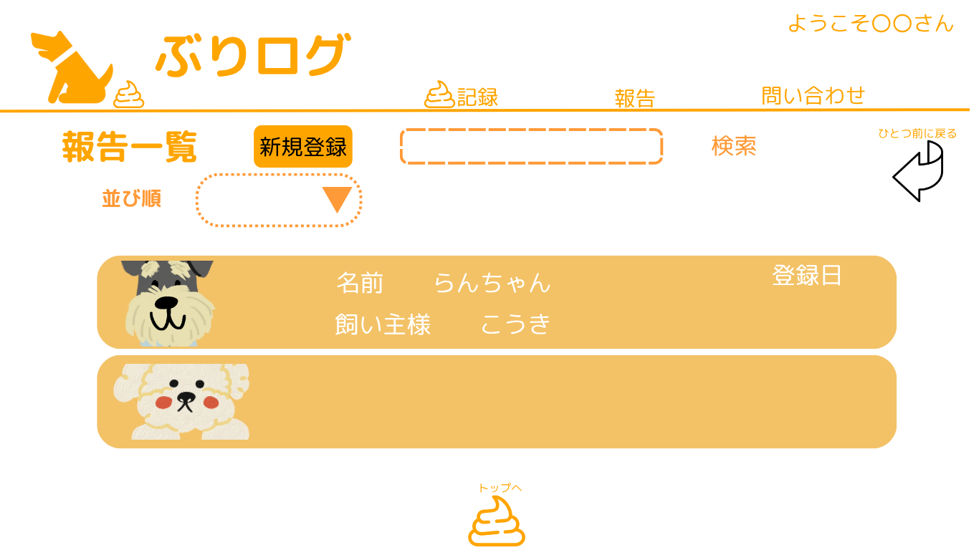
 |  |  |  |  |  |  |  |  |  |  |  |  |  | スマホ表示 |  |  | 並び順▼
 |  |  |  |  |  |  |  |  |  |  |  |  |  |  |  |  | 登録日 | 降順
 |  |  |  |  |  |  |  |  |  |  |  |  |  |  |  |  | 犬種 | 昇順
 |  |  |  |  |  |  |  |  |  |  |  |  |  |  |  |  | 預かり日 | 降順

 | 機能設計
 |  |  | ページロード時

 |  |  | REPORT_TABLEとWANKO_TABLEとUSER_TABLEをJOINして
 |  |  | わんこ名前、飼い主名前、登録日、写真だけ持ってくる。
 |  |  | リクエストスコープで報告IDを持ってきて、その後報告詳細にも持っていく。

 |  |  | 登録画面から報告一覧を確認できる。
 |  |  | 一覧表示されている各ワンコの枠内どこをクリックしても詳細に飛べる。
 |  |  | 並び順は登録（降順）・犬種（昇順）・預かり日順（降順）。
 |  |  | 新規登録ボタンで報告登録画面に遷移する。
 |  |  | 検索ではわんこ名前、飼い主名前、登録日で検索できる。

 | 項目定義書
 |  |  | （※本ページの詳細は割愛。一覧検索を参考に作成していく）
 | No |  | 物理名 | 論理名 |  | HTML |  | データ型(Java) | min | max | DBテーブル |  | DBカラム |  | 備考
 |  | 1 |  | 新規登録 |  | buttom

報告登録
外部設計書 |  |  |  |  | チーム名 |  | 未冠畑
 |  |  |  |  | 画面名 |  | 報告登録画面 |  |  |  | 作成者 | 森田颯 |  |  |  | 更新者
 |  |  |  |  | システム名 |  | ぶりログ |  |  |  | 作成日 | 2025-06-10 |  |  |  | 更新日
 |  |  |  |  | 備考

 | 画面設計
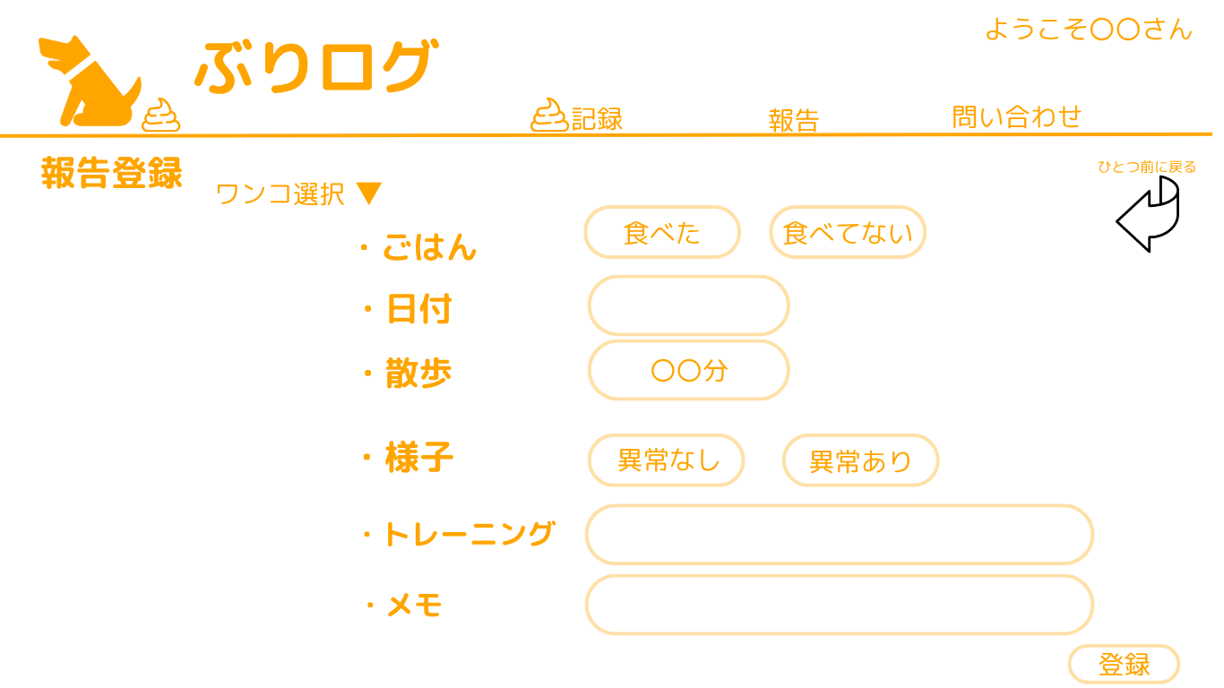
 |  |  |  |  |  |  |  |  |  |  |  |  |  | スマホ表示

 |  |  |  |  |  |  |  |  |  |  |  |  |  |  |  |  | ワンコ選択▼
 |  |  |  |  |  |  |  |  |  |  |  |  |  |  |  |  | Andy
 |  |  |  |  |  |  |  |  |  |  |  |  |  |  |  |  | こうき
 |  |  |  |  |  |  |  |  |  |  |  |  |  |  |  |  | ポチ

 | 機能設計
 |  |  | ページロード時
 |  |  | 報告一覧の新規登録から遷移した場合 WANKO_TABLE からワンコの名前情報をもっている
 |  |  | ホーム画面の今日のワンコの報告登録から遷移した場合、リクエストスコープで選択したワンコの名前情報を持っている
 |  |  | 報告登録のjspを表示する

 |  |  | ご飯の項目では、選択式のボタンで登録できる
 |  |  | 日付の項目では、 datetime型 で日付を登録できる
 |  |  | 散歩は time型で登録できる
 |  |  | 様子は、異常アリ、異常なしの選択式のボタンで登録できる
 |  |  | トレーニングとメモは、入力式で登録できる
 |  |  | 登録を押下時 REPORT_TABLEに登録する

 |  |  | NotNull項目
 |  |  | ごはん
 |  |  | 散歩
 |  |  | 様子
 |  |  | トレーニング

 |  |  | エラー表示
 |  |  | NotNull項目に.trimを指定（入力された空白を消す）
 |  |  | NotNull項目が入力されていないとき「ごはん、散歩、様子、トレーニングは必須入力項目です。」と表示

 | 項目定義書
 |  |  | （※本ページの詳細は割愛。一覧検索を参考に作成していく）
 | No |  | 物理名 | 論理名 |  | HTML |  | データ型(Java) | min | max | DBテーブル |  | DBカラム |  | 備考
 |  | 1

報告詳細管理者
外部設計書 |  |  |  |  |  | チーム名 |  | 未完畑
 |  |  |  |  |  | 画面名 |  | 報告詳細（企業用） |  |  |  | 作成者 | 浅田 梨々香 |  |  |  | 更新者
 |  |  |  |  |  | システム名 |  | ぶりログ |  |  |  | 作成日 | 2025-06-01 |  |  |  | 更新日
 |  |  |  |  |  | 備考

 | 画面設計
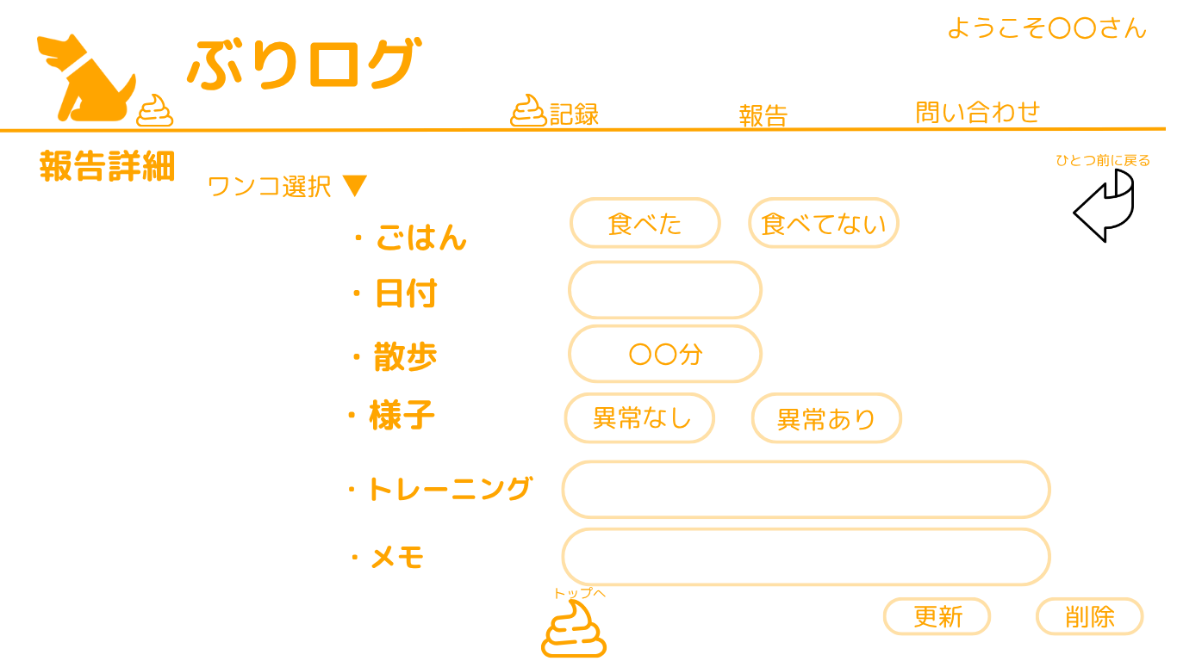
 |  |  |  |  |  |  |  |  |  |  |  |  |  |  | スマホ表示

 |  |  |  |  |  |  |  |  |  |  |  |  |  |  |  |  |  | ワンコ選択▼
 |  |  |  |  |  |  |  |  |  |  |  |  |  |  |  |  |  | Andy
 |  |  |  |  |  |  |  |  |  |  |  |  |  |  |  |  |  | こうき
 |  |  |  |  |  |  |  |  |  |  |  |  |  |  |  |  |  | ポチ

 | 機能設計
 |  |  | ページロード時
 |  |  |  | 報告一覧のリクエストスコープから報告IDを取りだす。
 |  |  |  | REPORT_TABLEから、上記の報告IDと一致するカラムのごはん、日付、散歩、去勢歴、様子、トレーニング、メモを持ってくる。
 |  |  |  | ▼ワンコ選択プルダウン
 |  |  |  | 報告IDと紐づいているわんこIDから、WANKO_TABLEのわんこの名前を取り出して「ワンコ選択」にいれる。
 |  |  |  | プルダウンの中には、WANKO_TABLEから取り出したわんこの名前をいれる。
 |  |  |  | 報告詳細（企業用）のjspを表示する

 |  |  |  | 報告画面に登録ボタンがなく更新、削除が追加された。

 |  |  | 入力項目
 |  |  | ごはん、去勢歴、様子はBoolean型でtrue/false選択とする。
 |  |  | 日付はdate型とする。
 |  |  | 散歩はtime型とする。
 |  |  | トレーニング、メモはテキストボックスとする。

 |  |  | エラーメッセージ

 |  |  | 更新ボタンを押下すると

 |  |  | NotNull項目
 |  |  | ごはん
 |  |  | 散歩
 |  |  | 様子
 |  |  | トレーニング

 |  |  | エラー表示
 |  |  | NotNull項目に.trimを指定（入力された空白を消す）
 |  |  | NotNull項目が入力されていないとき「ごはん、散歩、様子、トレーニングは必須入力項目です。」と表示

 | 項目定義書
 |  |  | （※本ページの詳細は割愛。一覧検索を参考に作成していく）
 | No |  | 物理名 |  | 論理名 |  | HTML |  | データ型(Java) | min | max | DBテーブル |  | DBカラム |  | 備考
 |  | 1

ワンコ登録 ユーザー用
外部設計書 |  |  |  |  | チーム名 |  | 未冠畑
 |  |  |  |  | 画面名 |  | ワンコ登録 |  |  |  |  | 作成者 | 多田 憲音 |  |  |  | 更新者
 |  |  |  |  | システム名 |  | ぶりログ |  |  |  |  | 作成日 | 2025-06-10 |  |  |  | 更新日
 |  |  |  |  | 備考

 | 画面設計
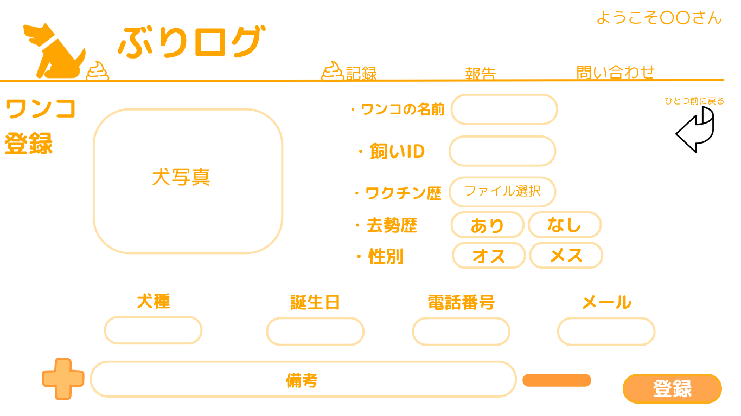
 |  |  |  |  |  |  |  |  |  |  |  |  |  |  | スマホ表示

 |  |  |  |  |  |  |  |  | 飼い主IDは自動入力？

 |  |  |  |  |  |  |  |  | 備考は－で減らすボタンも必要？？

 | 機能設計
 |  | ページロード時
 |  | 「ようこそ〇〇さん」で持ってきてあるIDを「飼い主ID」欄に格納しておく
 |  | ワンコ登録ユーザー用のjspを表示する

 |  | 画像のファイル形式は何でも大丈夫
 |  | 入力されたすべてのデータをWANKO_TABLEに格納
 |  | 備考についてはプラスボタンを押下時備考項目が一段追加される。
 |  | また備考一段300字記入できるようにして内容が多くても書ききれる作りにしている。
 |  | 備考は最大5個まで追加できる。

 |  | NotNull項目
 |  | わんこのお名前
 |  | 犬種
 |  | 誕生日
 |  | 性別
 |  | 普段の様子
 |  | ワクチン歴
 |  | 飼い主ID
 |  | 去勢歴

 |  | エラー表示
 |  | NotNull項目に.trimを指定（入力された空白を消す）
 |  | NotNull項目が入力されていないとき「わんこのお名前、犬種、誕生日、性別、普段の様子、ワクチン歴、ID、去勢歴は必須入力項目です。」と表示

 | 項目定義書
 |  |  | （※本ページの詳細は割愛。一覧検索を参考に作成していく）
 | No |  | 物理名 | 論理名 |  | HTML |  | データ型(Java) |  | min | max | DBテーブル |  | DBカラム |  | 備考
 |  | 1

ワンコ一覧
外部設計書 |  |  |  |  | チーム名 |  | 未冠畑
 |  |  |  |  | 画面名 |  | ワンコ一覧 |  |  |  | 作成者 | 森田 颯 |  |  |  | 更新者
 |  |  |  |  | システム名 |  | ぶりログ |  |  |  | 作成日 | 2025-06-10 |  |  |  | 更新日
 |  |  |  |  | 備考


 | 画面設計
 |  |  |  |  |  |  |  |  |  |  |  |  |  |  |  |  | 並び順▼
 |  |  |  |  |  |  |  |  |  |  |  |  |  | スマホ表示 |  |  | 登録日 | 降順
 |  |  |  |  |  |  |  |  |  |  |  |  |  |  |  |  | 犬種 | 昇順
 |  |  |  |  |  |  |  |  |  |  |  |  |  |  |  |  | 預かり日 | 降順

 | 機能設計
 |  |  | ページロード時
 |  |  | WANKO_TABLE から
 |  |  | ワンコの名前、飼い主名、登録日を持ってくる
 |  |  | リクエストスコープにわんこIDを所持し、ワンコ詳細に遷移する際に利用する
 |  |  | ワンコ一覧jspを表示する

 |  |  | ワンコの情報が20件一覧で表示されている。
 |  |  | 次のページに遷移することで次の20件が表示される
 |  |  | ウンチ一覧画面では、新規登録ボタンがある。
 |  |  | 新規登録ボタンを押下すると新規登録画面に飛ぶ
 |  |  | 一覧表示されている各ワンコの枠内どこをクリックしても詳細に飛べる。
 |  |  | 並び順のプルダウンでは犬種や名前預かった日時順の選んだ項目ごとに並び順が出来る

 | 項目定義書
 |  |  | （※本ページの詳細は割愛。一覧検索を参考に作成していく）
 | No |  | 物理名 | 論理名 |  | HTML |  | データ型(Java) | min | max | DBテーブル |  | DBカラム |  | 備考
 |  | 1

ワンコ詳細 ユーザー用
外部設計書 |  |  |  |  | チーム名 |  | 未冠畑
 |  |  |  |  | 画面名 |  | わんこ詳細 ユーザー用 |  |  |  | 作成者 | 福本幸稀 |  |  |  | 更新者
 |  |  |  |  | システム名 |  | ぶりログ |  |  |  | 作成日 | 2025-06-10 |  |  |  | 更新日
 |  |  |  |  | 備考

 | 画面設計
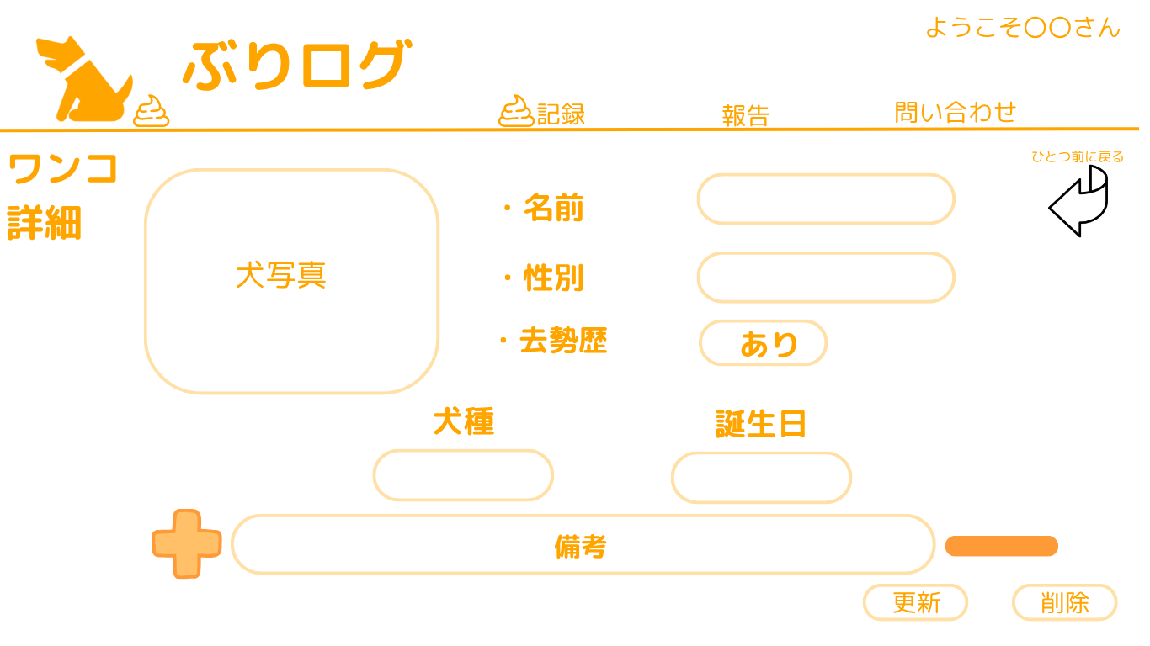
 |  |  |  |  |  |  |  |  |  |  |  |  |  | スマホ表示

 | 機能設計

 |  | ページロード時
 |  | わんこ一覧のリクエストスコープからわんこIDを受け取る。

 |  | WANKO_TABLEからわんこIDに一致するデータを取得する

 |  | ユーザー用のわんこ詳細のJSPを表示する。

 |  | 犬写真、名前、性別、去勢歴、犬種、誕生日、備考について、更新削除が行える
 |  | それぞれのデータはWANKO＿TABLEに登録されており、更新ボタンを押下するとそのデータを書き換える

 |  | NotNull項目
 |  | わんこのお名前
 |  | 犬種
 |  | 誕生日
 |  | 性別
 |  | 普段の様子
 |  | ワクチン歴
 |  | 飼い主ID
 |  | 去勢歴

 |  | エラー表示
 |  | NotNull項目に.trimを指定（入力された空白を消す）
 |  | NotNull項目が入力されていないとき「わんこのお名前、犬種、誕生日、性別、普段の様子、ワクチン歴、ID、去勢歴は必須入力項目です。」と表示

 | 項目定義書
 |  |  | （※本ページの詳細は割愛。一覧検索を参考に作成していく）
 | No |  | 物理名 | 論理名 |  | HTML |  | データ型(Java) | min | max | DBテーブル |  | DBカラム |  | 備考
 |  | 1

ワンコ詳細 企業用
外部設計書 |  |  |  |  | チーム名 |  | 未冠畑
 |  |  |  |  | 画面名 |  | わんこ詳細 |  |  |  | 作成者 | 福本幸稀 |  |  |  | 更新者
 |  |  |  |  | システム名 |  | ぶりログ |  |  |  | 作成日 | 2025-06-10 |  |  |  | 更新日
 |  |  |  |  | 備考

 | 画面設計
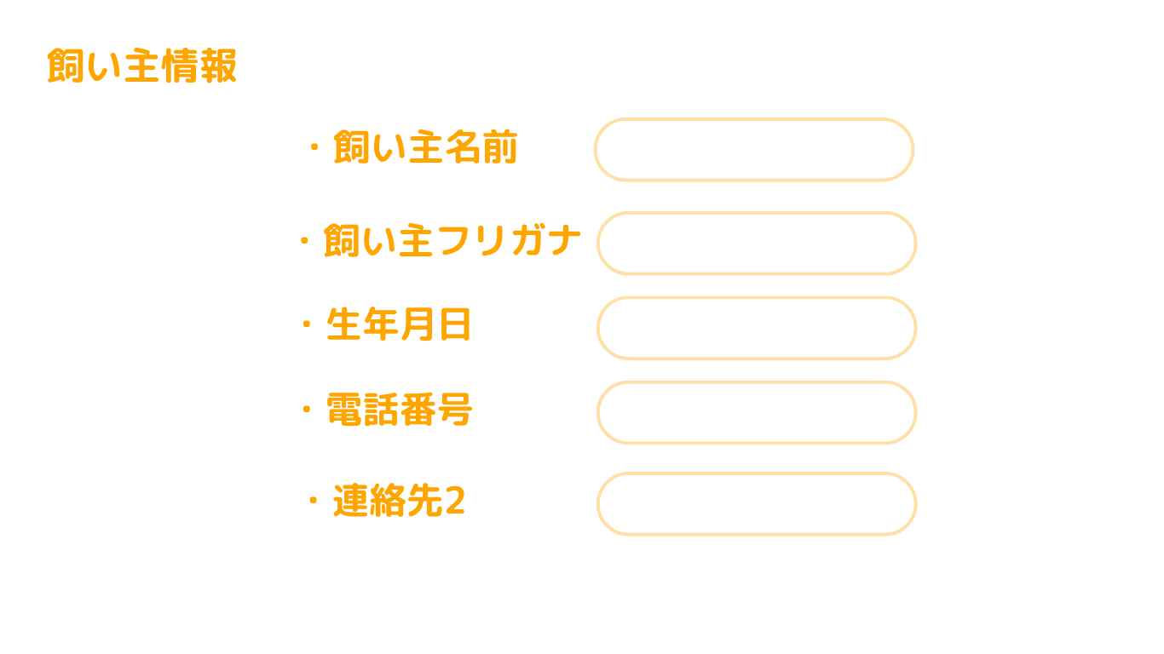
 |  |  |  |  |  |  |  |  |  |  |  |  |  | スマホ表示

 | 機能設計

 |  | ページロード時
 |  | わんこ一覧のリクエストスコープからわんこIDを受け取る。

 |  | WANKO_TABLEからわんこIDに一致するデータを取得する
 |  | また、WANKO_TABLE内の飼い主IDも取得し、USER_TABLEの飼い主IDが一致するデータも取得する

 |  | 企業用のわんこ詳細のJSPを表示する。

 |  | 犬写真、名前、性別、去勢歴、犬種、誕生日、備考について、更新削除が行える
 |  | それぞれのデータはWANKO＿TABLEに登録されており、更新ボタンを押下するとそのデータを書き換える

 |  | また、企業用ページのみUSER_TABLEから飼い主の名前、振り仮名、生年月日、電話番号、連絡先を取得し表示する

 |  | NotNull項目
 |  | わんこのお名前
 |  | 犬種
 |  | 誕生日
 |  | 性別
 |  | 普段の様子
 |  | ワクチン歴
 |  | 飼い主ID
 |  | 去勢歴

 |  | エラー表示
 |  | NotNull項目に.trimを指定（入力された空白を消す）
 |  | NotNull項目が入力されていないとき「わんこのお名前、犬種、誕生日、性別、普段の様子、ワクチン歴、ID、去勢歴は必須入力項目です。」と表示

 | 項目定義書
 |  |  | （※本ページの詳細は割愛。一覧検索を参考に作成していく）
 | No |  | 物理名 | 論理名 |  | HTML |  | データ型(Java) | min | max | DBテーブル |  | DBカラム |  | 備考
 |  | 1

問い合わせ一覧
外部設計書 |  |  |  |  | チーム名 |  | 未完畑
 |  |  |  |  | 画面名 |  | 問い合わせ一覧 |  |  |  |  | 作成者 | 浅田梨々香 |  |  |  | 更新者
 |  |  |  |  | システム名 |  | ぶリログ |  |  |  |  | 作成日 | 2025-06-11 |  |  |  | 更新日
 |  |  |  |  | 備考

 | 画面設計

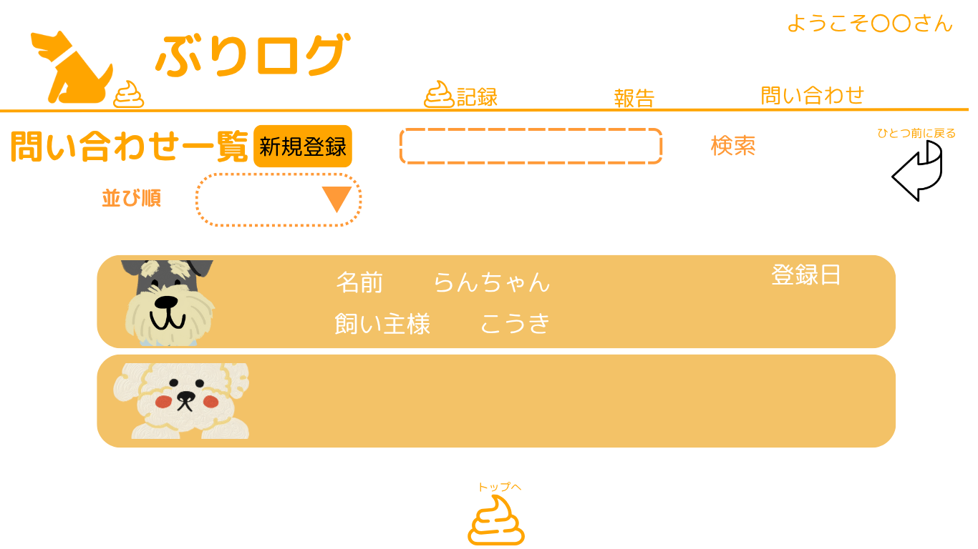
 |  |  |  |  |  |  |  |  |  |  |  |  |  |  | スマホ表示

 |  |  |  |  |  |  |  | 並び順▼
 |  |  |  |  |  |  |  | 登録日 | 降順
 |  |  |  |  |  |  |  | 犬種 | 昇順
 |  |  |  |  |  |  |  | 預かり日 | 降順

 | 機能設計

 |  | ページロード時
 |  | CHAT_TABLE と WANKO_TABLE をJOINして、
 |  | ワンコの名前、飼い主名、写真を持ってくる
 |  | リクエストスコープに CHAT_ID を所持し、問合せチャットに遷移する際に利用する
 |  | ワンコ一覧jspを表示する

 |  | ワンコの情報が20件一覧で表示されている。
 |  | 次のページに遷移することで次の20件が表示される
 |  | 一覧表示されている各ワンコの枠内どこをクリックしてもチャットに飛べる。
 |  | 並び順のプルダウンでは犬種や名前預かった日時順の選んだ項目ごとに並び替えが出来る

 | 項目定義書
 |  |  | （※本ページの詳細は割愛。一覧検索を参考に作成していく）
 | No |  | 物理名 | 論理名 |  | HTML |  | データ型(Java) |  | min | max | DBテーブル |  | DBカラム |  | 備考
 |  | 1

チャット
外部設計書 |  |  |  |  | チーム名 |  | たったひとり
 |  |  |  |  | 画面名 |  | ログイン |  |  |  | 作成者 | 冨原 祐 |  |  |  | 更新者
 |  |  |  |  | システム名 |  | シンプル名刺管理 |  |  |  | 作成日 | 2025-06-01 |  |  |  | 更新日
 |  |  |  |  | 備考

 | 画面設計

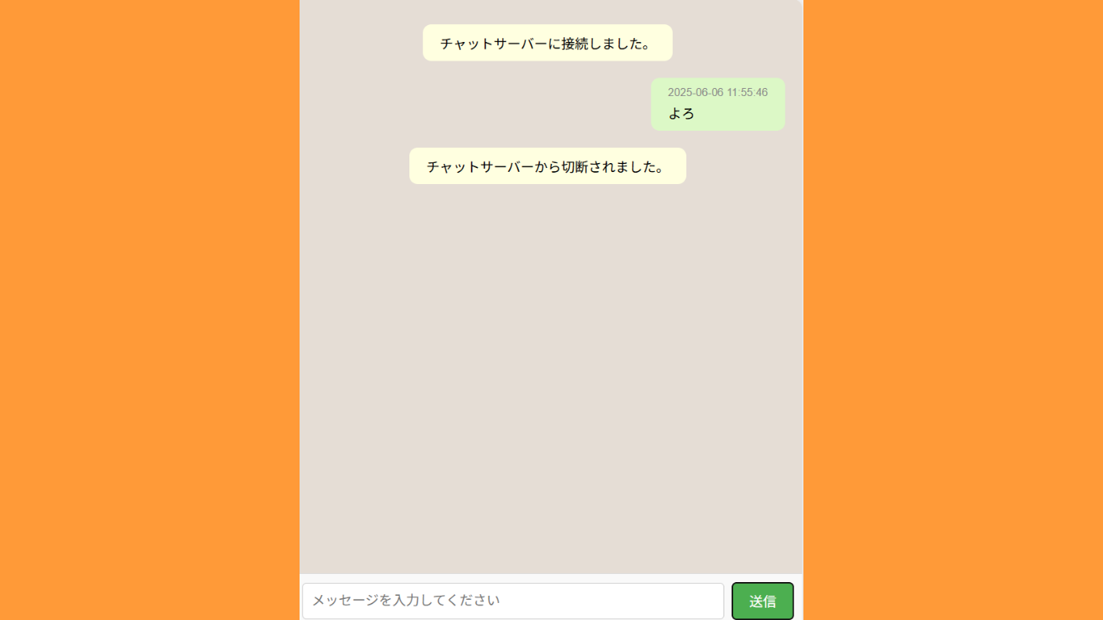
 |  |  |  |  |  |  |  |  |  |  |  |  |  | スマホ表示

 | 機能設計

 | 項目定義書
 |  |  | （※本ページの詳細は割愛。一覧検索を参考に作成していく）
 | No |  | 物理名 | 論理名 |  | HTML |  | データ型(Java) | min | max | DBテーブル |  | DBカラム |  | 備考
 |  | 1

カレンダー
外部設計書 |  |  |  |  | チーム名 |  | 未冠畑
 |  |  |  |  | 画面名 |  | カレンダー |  |  |  |  | 作成者 | 森田颯 |  |  |  | 更新者
 |  |  |  |  | システム名 |  | ぶりログ |  |  |  |  | 作成日 | 2025-06-11 |  |  |  | 更新日
 |  |  |  |  | 備考

 | 画面設計
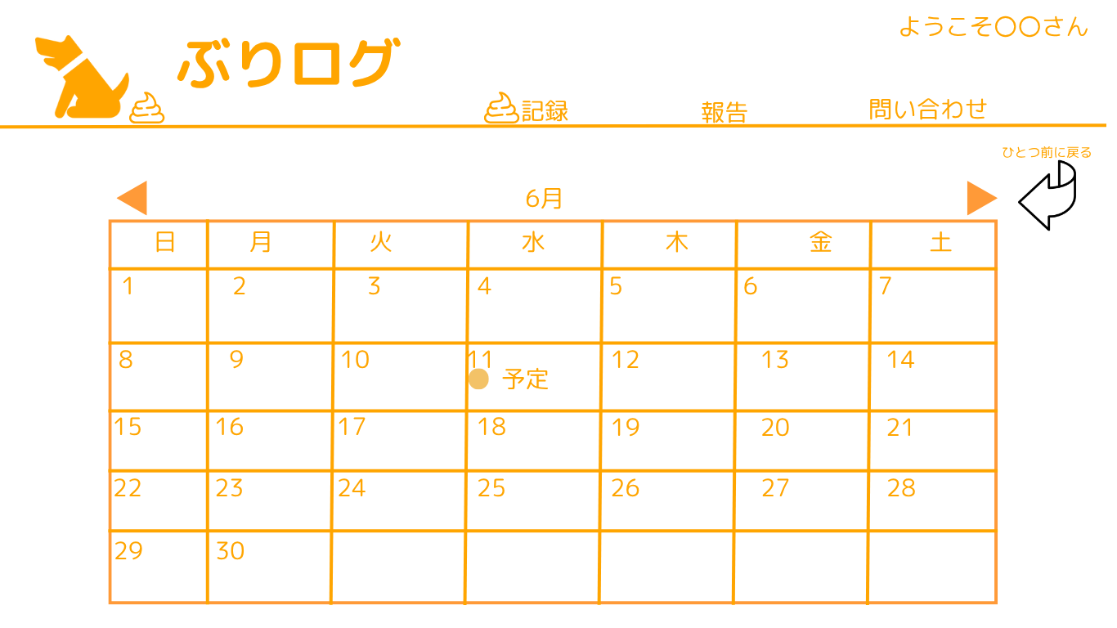
 |  |  |  |  |  |  |  |  |  |  |  |  |  |  | スマホ表示

 |  |  |  |  |  |  |  |  | 日付を押下時

 | 機能設計
 |  | ページロード時

 |  | CALENDAR_TABLEから今月のデータを取得しカレンダーjspを表示する

 |  | 各日付を押下時、日付情報をリクエストスコープに保持し、予定登録に遷移する

 |  | ◀ 押下時前の月のデータをCALENDAR_TABLから取得し表示する
 |  | ▶ も上と同様次の月のデータを表示する

 | 項目定義書
 |  |  | （※本ページの詳細は割愛。一覧検索を参考に作成していく）
 | No |  | 物理名 | 論理名 |  | HTML |  | データ型(Java) |  | min | max | DBテーブル |  | DBカラム |  | 備考
 |  | 1

予定登録（企業用）
外部設計書 |  |  |  |  | チーム名 |  | 未完畑
 |  |  |  |  | 画面名 |  | 予定登録 |  |  |  | 作成者 | 浅田梨々香 |  |  |  | 更新者
 |  |  |  |  | システム名 |  | ぶリログ |  |  |  | 作成日 | 2025-06-11 |  |  |  | 更新日
 |  |  |  |  | 備考

 | 画面設計
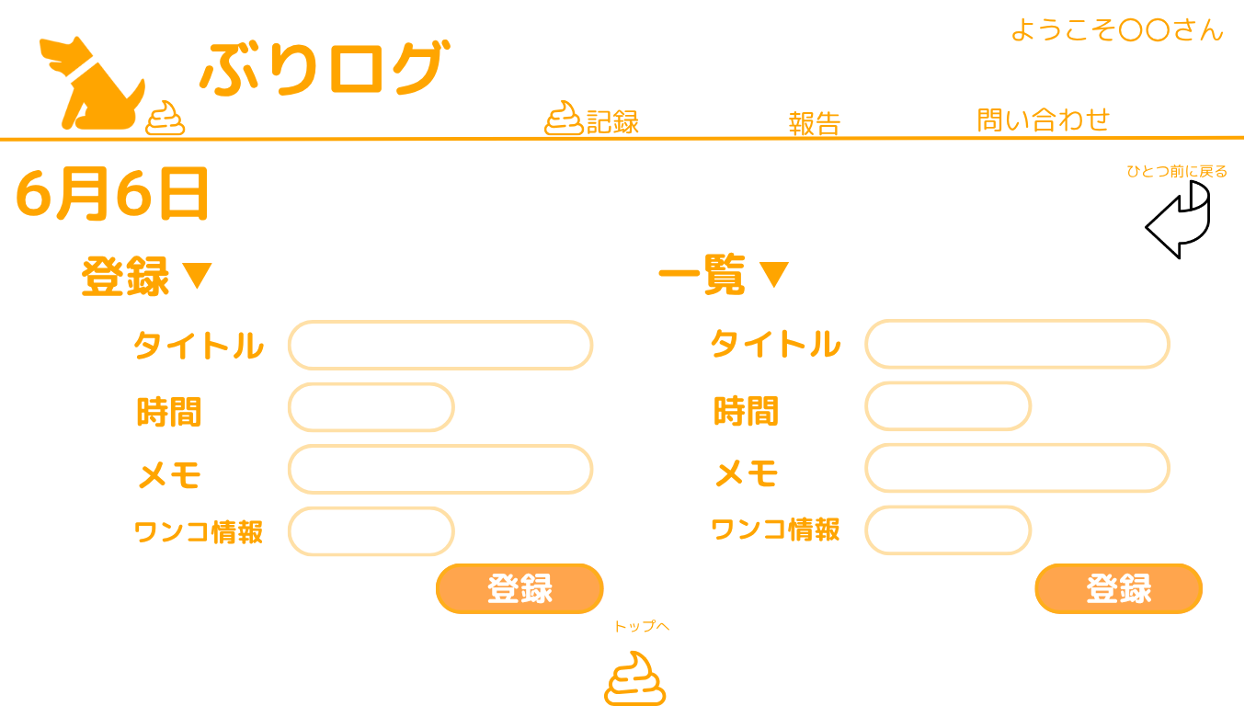
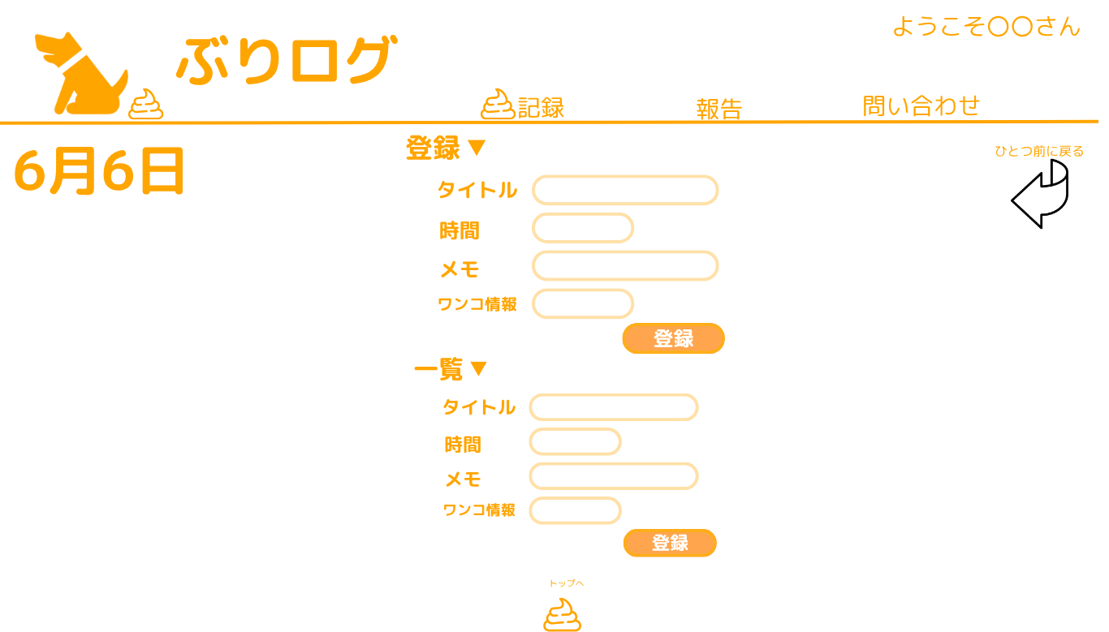
 |  |  |  |  |  |  |  |  |  |  |  |  |  | スマホ表示

 |  |  |  |  |  |  |  | 犬情報
 |  |  |  |  |  |  |  | ↓↓↓
 |  |  |  |  |  |  |  | ワンコ選択▼
 |  |  |  |  |  |  |  | Andy
 |  |  |  |  |  |  |  | こうき
 |  |  |  |  |  |  |  | ポチ

 |  |  |  |  |  |  |  | 登録▼
 |  |  |  |  |  |  |  | 一覧▼
 |  |  |  |  |  |  |  | 完成形は縦並びで！

更新

 | 機能設計
 |  | ページロード時
 |  | カレンダーページでリクエストスコープに入れた日付情報から、 CALENDAR_TABLEの日付情報が一致するデータを取得する
 |  | WANKO_TABLE 各カラムから犬の名前を取得し、犬情報プルダウンに入れる。
 |  | 企業用の予定登録のJSPを表示する。

 |  | 犬情報押下時、プルダウンが出現
 |  | 登録ボタン押下時、
 |  | 更新ボタン

 |  | NotNull項目
 |  | 日付

 |  | エラー表示
 |  | NotNull項目に.trimを指定（入力された空白を消す）
 |  | NotNull項目が入力されていないとき「日付は必須入力項目です。」と表示

 | 項目定義書
 |  |  | （※本ページの詳細は割愛。一覧検索を参考に作成していく）
 | No |  | 物理名 | 論理名 |  | HTML |  | データ型(Java) | min | max | DBテーブル |  | DBカラム |  | 備考
 |  | 1

予約希望
外部設計書 |  |  |  |  |  |  | チーム名 |  | たったひとり
 |  |  |  |  |  |  | 画面名 |  | ログイン |  |  |  | 作成者 | 冨原 祐 |  |  |  | 更新者
 |  |  |  |  |  |  | システム名 |  | シンプル名刺管理 |  |  |  | 作成日 | 2025-06-01 |  |  |  | 更新日
 |  |  |  |  |  |  | 備考

 | 画面設計
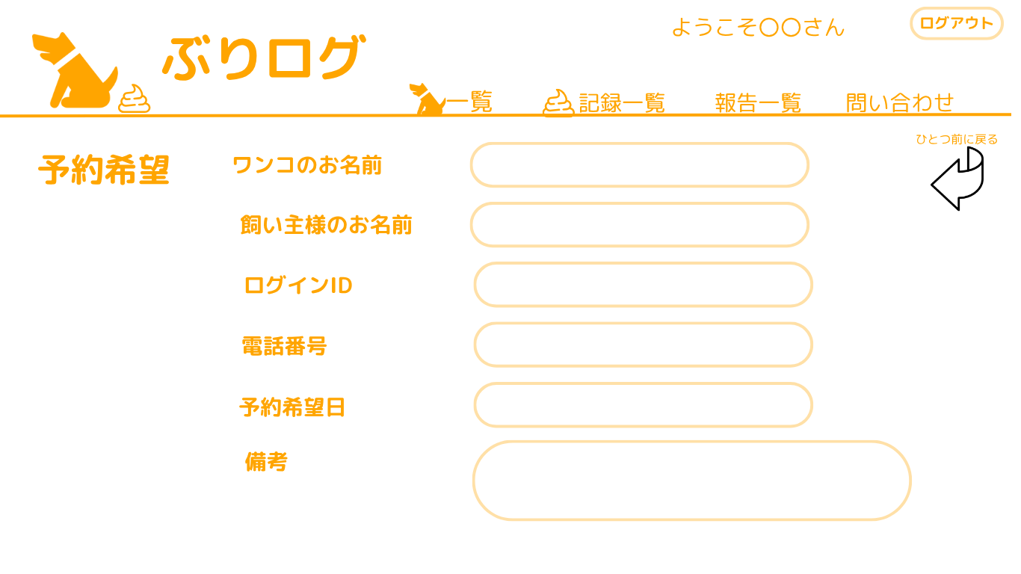
 |  |  |  |  |  |  |  |  |  |  |  |  |  |  |  | スマホ表示

 |  |  |  |  |  |  |  |  |  | 犬情報
 |  |  |  |  |  |  |  |  |  | ↓↓↓
 |  |  |  |  |  |  |  |  |  | ワンコ選択▼
 |  |  |  |  |  |  |  |  |  | Andy
 |  |  |  |  |  |  |  |  |  | こうき
 |  |  |  |  |  |  |  |  |  | ポチ

 |  |  |  | 登録ボタン・予約ボタン
 |  |  |  |  |  | 戻るボタン |  | 送信ボタン

 | 機能設計
 |  |  | ページロード時
 |  |  | セッションスコープ保持している飼い主IDからUSER_TABLEの名前を取得する

 |  |  | 戻るボタンを押したら前のページに戻る
 |  |  | 登録ボタン押下時
 |  |  | 全ての項目の入力内容をUSER_TABLEに格納

 |  |  | NotNull項目

 |  |  | エラー表示
 |  |  | NotNull項目に.trimを指定（入力された空白を消す）
 |  |  | NotNull項目が入力されていないとき「○○は必須入力項目です。」と表示

 | 項目定義書
 |  |  | （※本ページの詳細は割愛。一覧検索を参考に作成していく）
 | No |  | 物理名 |  | 論理名 |  |  | HTML |  | データ型(Java) | min | max | DBテーブル |  | DBカラム |  | 備考
 |  | 1

